Sheet2
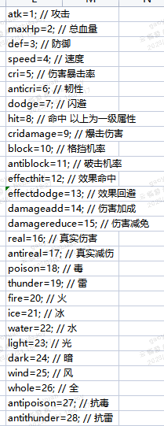
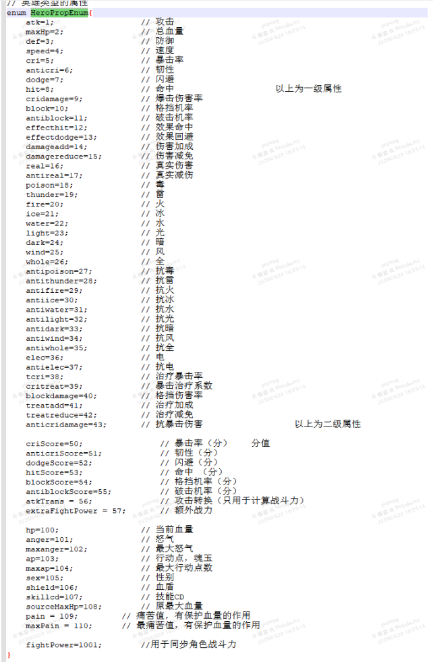

59 | 1 | 1 | 20009,0,300;10007,0,20 | 100 | 初级攻击
60 | 1 | 2 | 20009,0,480;10007,0,20 | 200 | 初级攻击
61 | 1 | 3 | 20009,0,600;10007,0,20 | 300 | 初级攻击
62 | 1 | 4 | 20009,0,720;10007,0,20 | 400 | 初级攻击
63 | 1 | 5 | 20009,0,900;10007,0,20 | 500 | 初级攻击
64 | 2 | 1 | 20009,0,300;10007,0,80 | 100 | 初级暴击
65 | 2 | 2 | 20009,0,480;10007,0,80 | 200 | 初级暴击
66 | 2 | 3 | 20009,0,600;10007,0,80 | 300 | 初级暴击
67 | 2 | 4 | 20009,0,720;10007,0,80 | 400 | 初级暴击
68 | 2 | 5 | 20009,0,900;10007,0,80 | 500 | 初级暴击
69 | 3 | 1 | 20009,0,300;10007,0,150 | 1% | 初级韧性
70 | 3 | 2 | 20009,0,480;10007,0,150 | 2% | 初级韧性
71 | 3 | 3 | 20009,0,600;10007,0,150 | 3% | 初级韧性
72 | 3 | 4 | 20009,0,720;10007,0,150 | 4% | 初级韧性
73 | 3 | 5 | 20009,0,900;10007,0,150 | 5% | 初级韧性
74 | 4 | 1 | 20009,0,2400;10007,0,300 | 5 | 初级速度
75 | 5 | 1 | 20009,0,600;10007,0,50 | 100 | 中级攻击
76 | 5 | 2 | 20009,0,900;10007,0,50 | 200 | 中级攻击
77 | 5 | 3 | 20009,0,1200;10007,0,50 | 300 | 中级攻击
78 | 5 | 4 | 20009,0,1800;10007,0,50 | 400 | 中级攻击
79 | 5 | 5 | 20009,0,2400;10007,0,50 | 500 | 中级攻击
80 | 6 | 1 | 20009,0,600;10007,0,150 | 100 | 中级暴击
81 | 6 | 2 | 20009,0,900;10007,0,150 | 200 | 中级暴击
82 | 6 | 3 | 20009,0,1200;10007,0,150 | 300 | 中级暴击
83 | 6 | 4 | 20009,0,1800;10007,0,150 | 400 | 中级暴击
84 | 6 | 5 | 20009,0,2400;10007,0,150 | 500 | 中级暴击
85 | 7 | 1 | 20009,0,600;10007,0,250 | 1% | 中级韧性
86 | 7 | 2 | 20009,0,900;10007,0,250 | 2% | 中级韧性
87 | 7 | 3 | 20009,0,1200;10007,0,250 | 3% | 中级韧性
88 | 7 | 4 | 20009,0,1800;10007,0,250 | 4% | 中级韧性
89 | 7 | 5 | 20009,0,2400;10007,0,250 | 5% | 中级韧性
90 | 8 | 1 | 20009,0,4800;10007,0,800 | 5 | 中级速度
91 | 9 | 1 | 20009,0,1200;10007,0,100 | 100 | 高级攻击
92 | 9 | 2 | 20009,0,1800;10007,0,100 | 200 | 高级攻击
93 | 9 | 3 | 20009,0,3000;10007,0,100 | 300 | 高级攻击
94 | 9 | 4 | 20009,0,3600;10007,0,100 | 400 | 高级攻击
95 | 9 | 5 | 20009,0,4800;10007,0,100 | 500 | 高级攻击
96 | 10 | 1 | 20009,0,1200;10007,0,300 | 100 | 高级暴击
97 | 10 | 2 | 20009,0,1800;10007,0,300 | 200 | 高级暴击
98 | 10 | 3 | 20009,0,3000;10007,0,300 | 300 | 高级暴击
99 | 10 | 4 | 20009,0,3600;10007,0,300 | 400 | 高级暴击
100 | 10 | 5 | 20009,0,4800;10007,0,300 | 500 | 高级暴击
101 | 11 | 1 | 20009,0,1200;10007,0,500 | 1% | 高级韧性
102 | 11 | 2 | 20009,0,1800;10007,0,500 | 2% | 高级韧性
103 | 11 | 3 | 20009,0,3000;10007,0,500 | 3% | 高级韧性
104 | 11 | 4 | 20009,0,3600;10007,0,500 | 4% | 高级韧性
105 | 11 | 5 | 20009,0,4800;10007,0,500 | 5% | 高级韧性
106 | 12 | 1 | 20009,0,9000;10007,0,1500 | 5 | 高级速度
107 | 13 | 1 | 20009,0,6000;10007,0,3000 | 10% | 属伤增加
108 | 13 | 2 | 20009,0,6000;10007,0,3000 | 10% | 属伤增加
109 | 13 | 3 | 20009,0,6000;10007,0,3000 | 10% | 属伤增加
110 | 13 | 4 | 20009,0,6000;10007,0,3000 | 10% | 属伤增加
111 | 13 | 5 | 20009,0,6000;10007,0,3000 | 10% | 属伤增加

